ZiarnoWYKRESY
Średnie ceny zakupu pszenicy konsumpcyjnej i kukurydzy w przedsiębiorstwach dokonujących zakupu zbóż w układzie tygodniowym

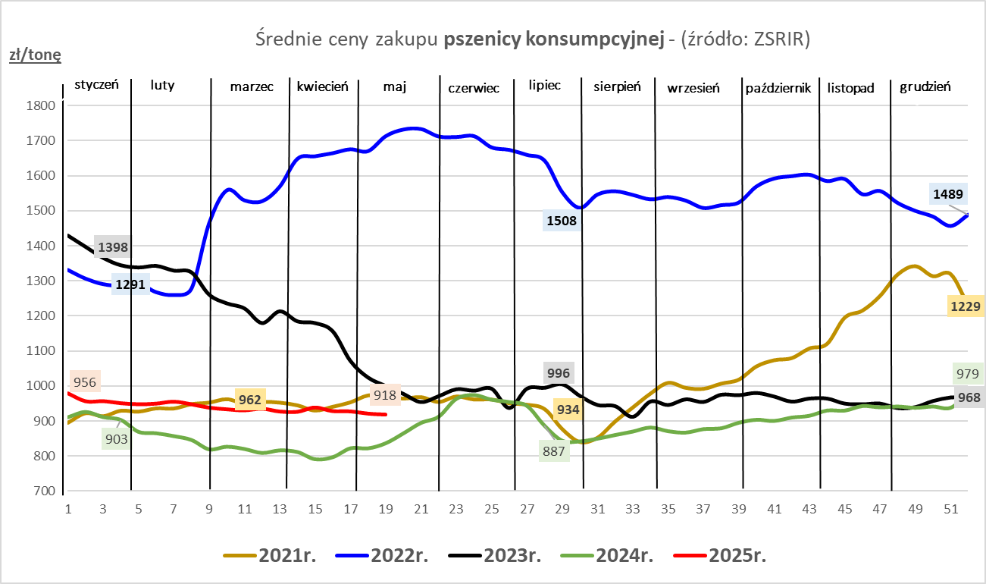
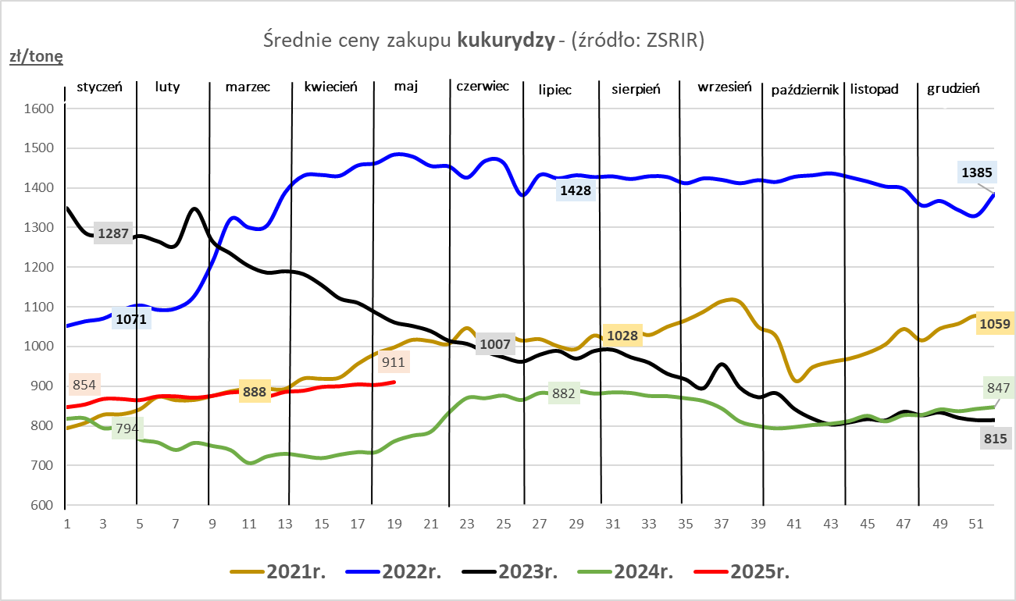

ZiarnoPL_UE_MATIF
Porównanie średnich cen pszenicy konsumpcyjnej i kukurydzy na giełdzie w Paryżu oraz w Polsce i UE
Ceny zbóż w poszczególnych krajach UE dostępne są na stronie | https://agriculture.ec.europa.eu/data-and-analysis/markets/overviews/market-observatories/crops/cereals-statistics_en
W związku z aktualizacją bazy danych KE (nawet do kilku tygodni wstecz) wyliczona średnia cena UE dla poszczególnych zbóż może ulegać zmianie

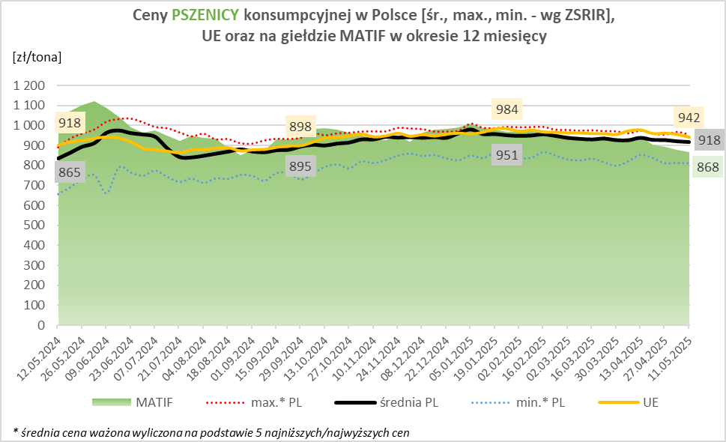
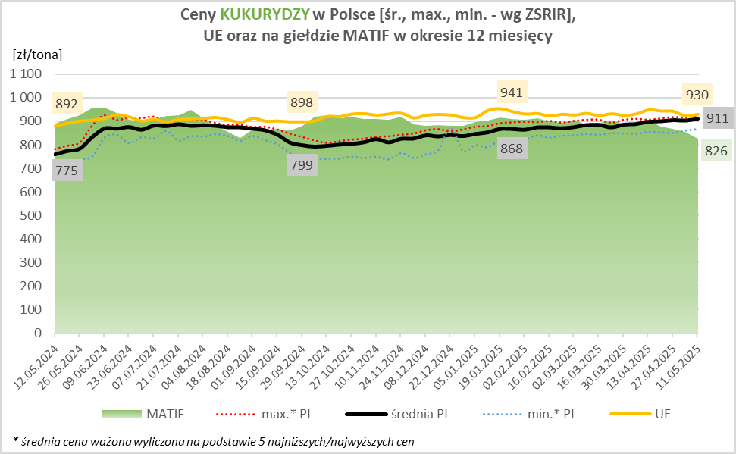

MąkaSPRZED
Średnie ceny sprzedaży mąk w przedsiębiorstwach prowadzących przemiał ziarna zbóż
w okresie: | 05 - 11.05.2025r.

 |  | POLSKA |  |  |  |  | MAKROREGION
 |  |  |  |  |  |  | Centralno-Wschodni |  |  | Południowy |  |  | Północno-Zachodni
MĄKA | TYP MĄKI | Cena [zł/tona] |  | Zmiana | Strukt. obrot. [%] |  | Cena [zł/tona] |  | Zmiana | Cena [zł/tona] |  | Zmiana | Cena [zł/tona] |  | Zmiana
 |  | 2025-05-11 | 2025-05-04 | ceny [%] | 2025-05-11 | 2025-05-04 | 2025-05-11 | 2025-05-04 | ceny [%] | 2025-05-11 | 2025-05-04 | ceny [%] | 2025-05-11 | 2025-05-04 | ceny [%]
PSZENNA detaliczna (1kg) wg rodzaju:
tortowa | 450 | 1,674 | 1,653 | 1.3 | 82.9 | 79.2 | 1,606 | 1,623 | -1.0 | 1,726 | 1,648 | 4.8 | 1,845 | 1,788 | 3.2
wrocławska | 500 | 2,113 | 2,027 | 4.2 | 8.4 | 9.2 | 1,953 | 1,846 | 5.8 | nld | nld | * | 1,809 | 1,891 | -4.3
poznańska | 500 | 2,219 | 2,149 | 3.3 | 3.3 | 3.5 | nld | nld | * | 2,284 | nld | * | nld | 1,985 | *
krupczatka | 450/500 | 2,769 | nld | * | 1.2 | 0.5 | 2,614 | nld | * | nld | -- | -- | nld | nld | *
luksusowa | 550 | 2,557 | 2,854 | -10.4 | 4.2 | 7.6 | 3,075 | nld | * | nld | nld | * | 1,827 | 1,956 | -6.6
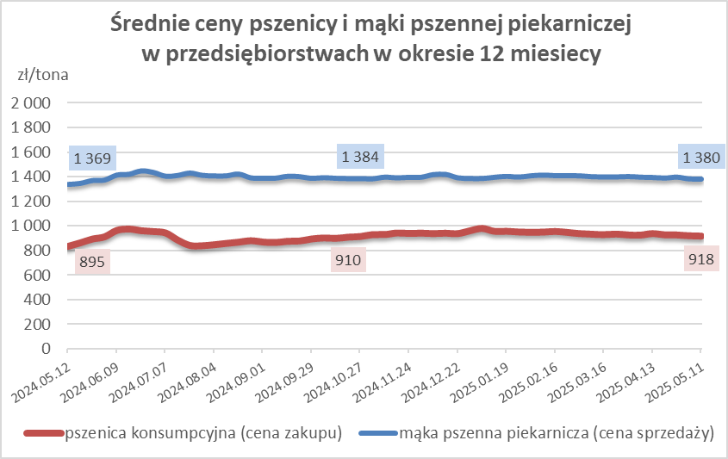
 | Ogółem | - | - | - | 100.0 | 100.0 | - | - | - | - | - | - | - | - | -
PSZENNA | 450 | 1,917 | 1,834 | 4.5 | 4.9 | 4.2 | 1644 | 1669 | -1.5 | 2140 | 1986 | 7.8 | 1816 | 1778 | 2.1
detaliczna | 500 | 2,404 | 2,309 | 4.1 | 2.2 | 1.2 | 2206 | 2410 | -8.5 | 2850 | 2520 | 13.1 | 1935 | 1879 | 3.0
(paczkowana 1kg) | 550 | 2,564 | 2,899 | -11.5 | 0.2 | 0.3 | 3075 | nld | * | nld | nld | * | 1827 | 1957 | -6.7
 | 650 | 1,448 | 1,659 | -12.7 | 0.3 | 0.4 | nld | -- | -- | 1445 | 1672 | -13.6 | nld | nld | *
 | Ogółem | - | - | - | 7.7 | 6.1 | -- | -- | -- | -- | -- | -- | -- | -- | --
PSZENNA | 450 | 1,549 | 1,667 | -7.1 | 1.9 | 1.2 | 1539 | 1563 | -1.5 | 1766 | 1755 | 0.6 | 1233 | 1501 | -17.9
piekarnicza | 500 | 1,494 | 1,502 | -0.5 | 9.2 | 9.6 | 1541 | 1582 | -2.5 | 1483 | 1473 | 0.7 | 1426 | 1429 | -0.2
(w workach) | 550 | 1,486 | 1,508 | -1.4 | 4.0 | 4.4 | 1690 | 1723 | -1.9 | 1464 | 1460 | 0.3 | 1366 | 1381 | -1.0
 | 650 | 1,386 | 1,416 | -2.1 | 1.6 | 1.4 | 1367 | 1386 | -1.4 | 1401 | 1437 | -2.5 | 1346 | 1355 | -0.6
 | 750 | 1,376 | 1,390 | -1.0 | 6.8 | 7.4 | 1369 | 1374 | -0.4 | 1427 | 1416 | 0.8 | 1292 | 1371 | -5.7
 | 850 | 1,463 | 1,473 | -0.7 | 0.2 | 0.2 | nld | 1474 | * | -- | -- | -- | nld | nld | *
 | Ogółem | - | - | - | 23.7 | 24.3 | - | - | - | - | - | - | - | - | -
PSZENNA | 450 | 1,356 | 1,368 | -0.9 | 2.2 | 1.4 | 1289 | nld | * | 1365 | 1366 | -0.1 | nld | nld | *
piekarnicza | 500 | 1,341 | 1,338 | 0.2 | 11.9 | 12.0 | 1300 | 1309 | -0.7 | 1435 | 1403 | 2.3 | 1356 | 1337 | 1.4
(luzem) | 550 | 1,407 | 1,409 | -0.1 | 24.4 | 24.6 | 1333 | 1323 | 0.8 | 1423 | 1445 | -1.6 | 1405 | 1359 | 3.4
 | 650 | 1,325 | 1,305 | 1.5 | 9.8 | 9.5 | 1252 | 1247 | 0.3 | 1387 | 1345 | 3.1 | 1299 | 1302 | -0.2
 | 750 | 1,260 | 1,263 | -0.2 | 10.7 | 12.5 | 1263 | 1255 | 0.6 | 1271 | 1278 | -0.6 | 1228 | 1231 | -0.3
 | 850 | 1,194 | 1,214 | -1.6 | 0.6 | 0.7 | 1189 | 1219 | -2.5 | nld | nld | * | nld | -- | --
 | Ogółem | - | - | - | 59.6 | 60.7 | - | - | - | - | - | - | - | - | -
ŻYTNIA | 580 | 1,263 | 1,282 | -1.5 | 0.4 | 0.3 | 1231 | 1224 | 0.5 | 1383 | 1419 | -2.5 | 1240 | nld | *
piekarnicza | 720 | 1,263 | 1,263 | 0.0 | 3.0 | 2.8 | 1299 | 1288 | 0.9 | 1285 | 1255 | 2.5 | 1206 | 1234 | -2.3
(w workach) | 2000 | 1,309 | 1,266 | 3.4 | 0.2 | 0.3 | 1273 | 1262 | 0.8 | -- | nld | -- | 1371 | 1276 | 7.4
 | Ogółem | - | - | - | 3.7 | 3.4 | - | - | - | - | - | - | - | - | -
ŻYTNIA | 580 | 1,184 | nld | * | 0.1 | 0.0 | nld | -- | -- | nld | nld | * | -- | -- | --
piekarnicza | 720 | 1,099 | 1,102 | -0.3 | 5.1 | 5.3 | 1095 | 1102 | -0.6 | 1126 | 1118 | 0.7 | 1097 | 1095 | 0.2
(luzem) | 2000 | 1,110 | nld | * | 0.1 | 0.1 | 1110 | nld | * | -- | -- | -- | -- | -- | --
 | Ogółem | - | - | - | 5.3 | 5.4 | - | - | - | - | - | - | - | - | -
 |  |  |  | Ogółem | 100.0 | 100.0

MąkaZAK
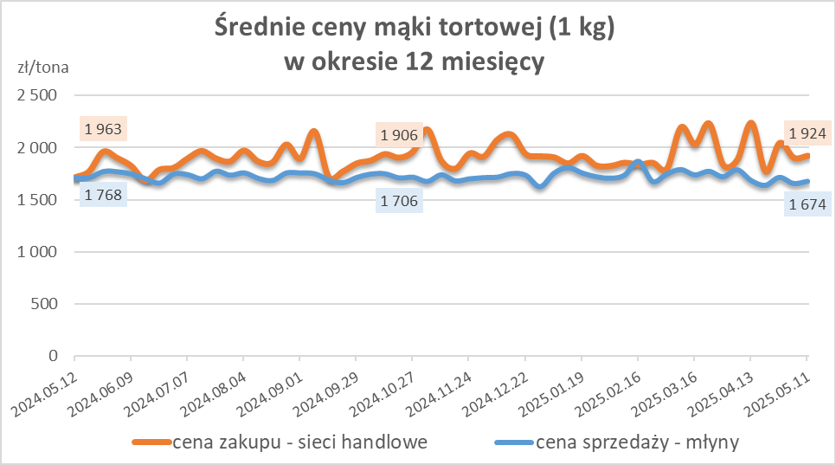
Średnie ceny zakupu mąki pszennej (ważniejszych rodzajów) płacone przez podmioty handlu detalicznego
w okresie: | 05 - 11.05.2025r.

Towar |  | POLSKA
 |  | Cena [zł/tona] |  | Zmiana
 |  | 2025-05-11 | 2025-05-04 | ceny [%]
PSZENNA detaliczna (1kg) wg rodzaju | Tortowa 450 | 1,924 | 1,905 | 1.0
 | Luksusowa 550 | 1,665 | 1,825 | -8.8
 | Wrocławska 500 | 3,346 | nld | *

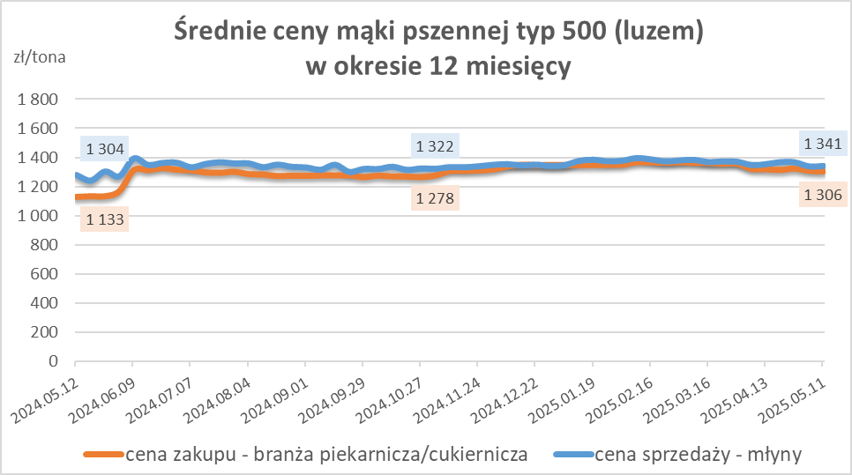
Średnie ceny zakupu mąki (ważniejszych rodzajów) płacone przez podmioty branży piekarsko-cukierniczej
w okresie: | 05 - 11.05.2025r.

Towar | Typ | POLSKA
 |  | Cena [zł/tona] |  | Zmiana
 |  | 2025-05-11 | 2025-05-04 | ceny [%]
Pszenna luzem | 500 | 1,306 | 1,310 | -0.3
 | 750 | 1,229 | 1,236 | -0.6
Żytnia luzem | 720 | 1,094 | 1,068 | 2.4
Pszenna w workach | 500 | nld | 1,465 | *
 | 750 | nld | nld | *
Żytnia w workach | 720 | 1,258 | 1,300 | -3.2

HZ wykresy
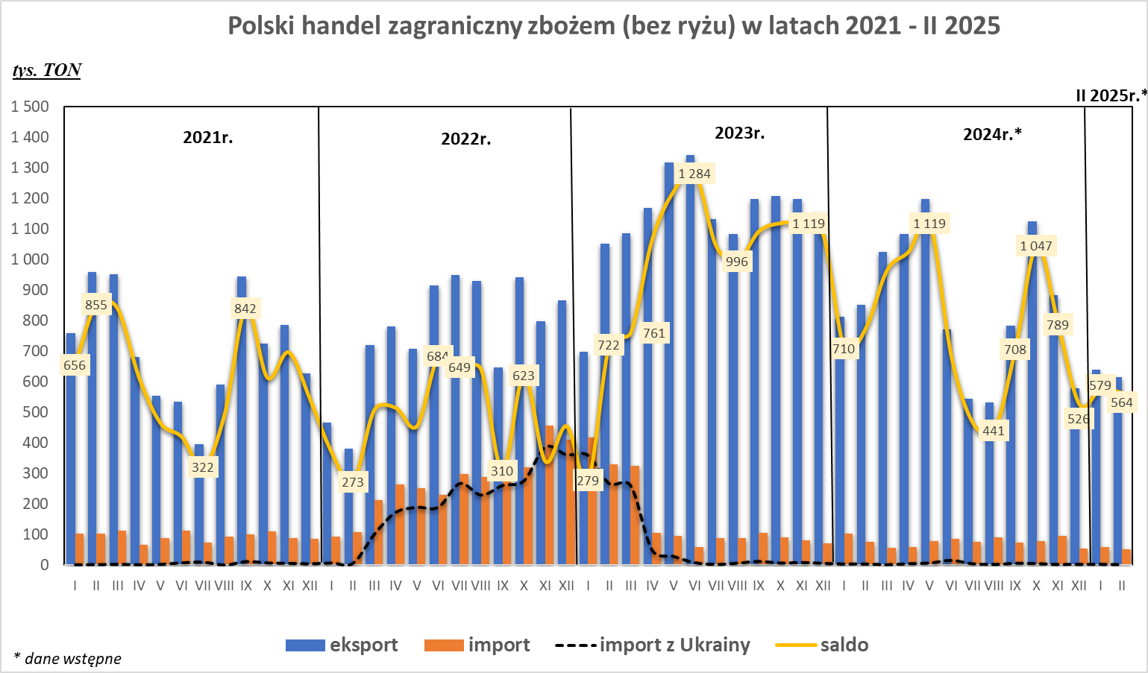
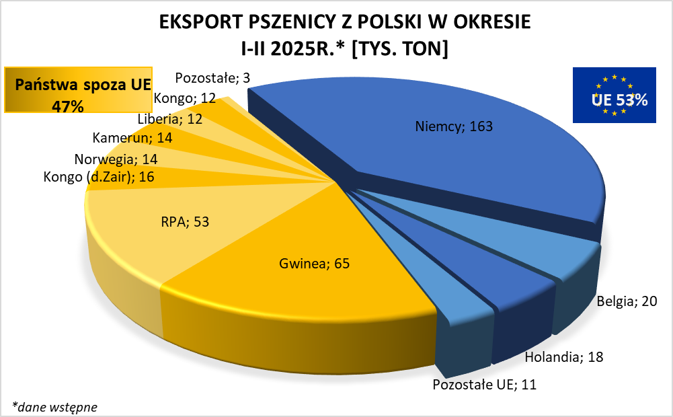
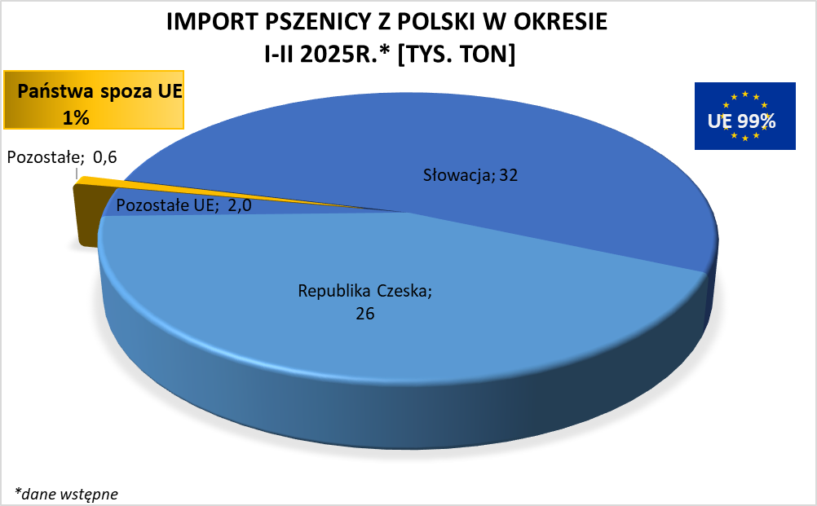

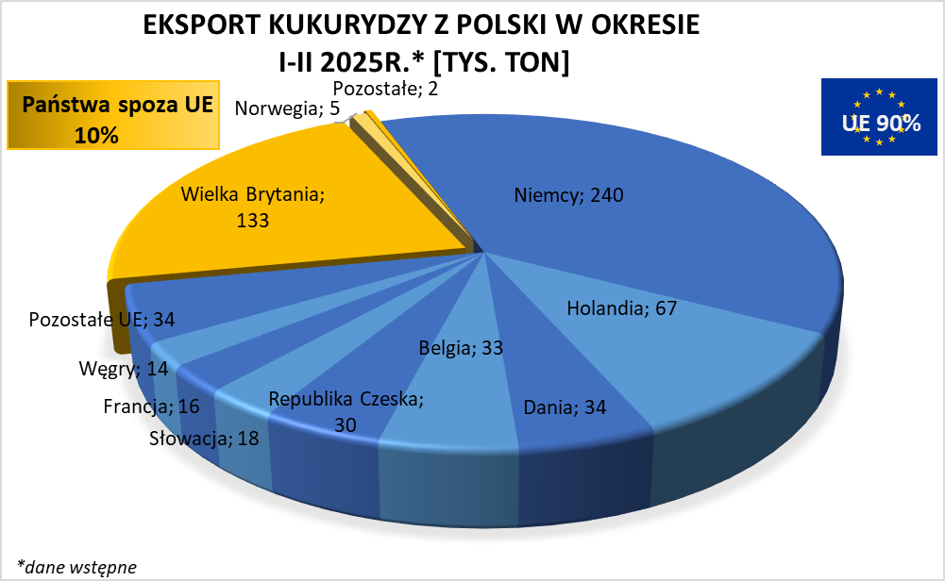
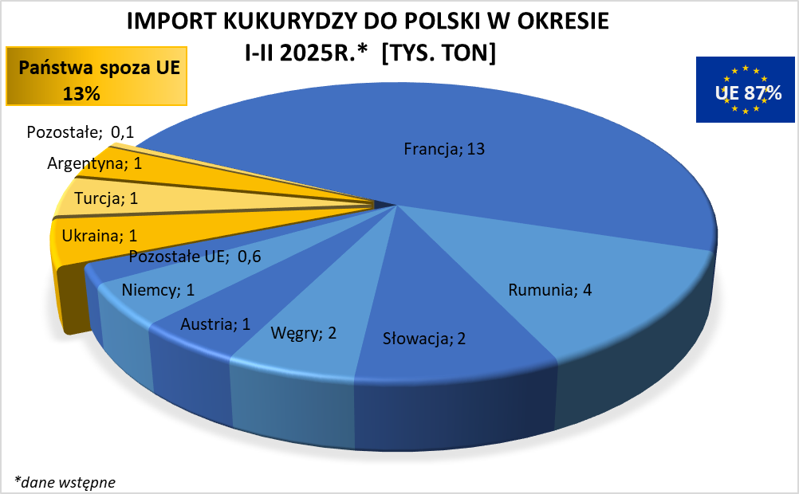

wykresy zostaną zaktualizowane w kolejnym biuletynie

